상품제안서
신신제약 일체형 신신파프 5팩 세트 (5매입*5팩) | 상품코드: F26977

 |  |  |  |  |  |  | 02-412-0044 | www.easy1.co.kr
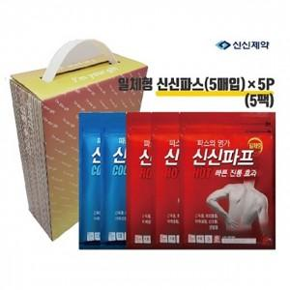

【상세/제작정보】 | 스티커 제작및 부착 비용 별도 문의.

【인쇄/포장옵션】 | / 포장불가능

【공급단가】 | 수량 | 50~ | 100~ | 500~ | 1,000~ | 2,000~
*VAT별도 | 단가 | 15,000원 | 14,760원 | 14,400원 | 14,040원 | 13,800원

【상품 URL】 | http://www.easy1.co.kr/src/goods_detail.php?gdno=26977

